StartamSchiff
 | Start am Schiff
Geben Sie bei jeder Aussage in der Spalte (r/f) an, ob sie richtig (r) oder falsch (f) ist,
dann erfolgt Rückmeldung mit ok oder nein und Regelbezug.

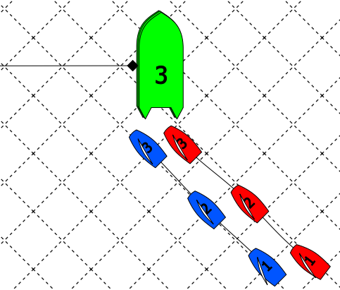
 | Aussage zu Bild 1 | (r/f) | Antwort
 | Blau hat Wegerecht
 | Rot hat Wegerecht
 | Rot hat Anspruch auf Bahnmarken-Raum

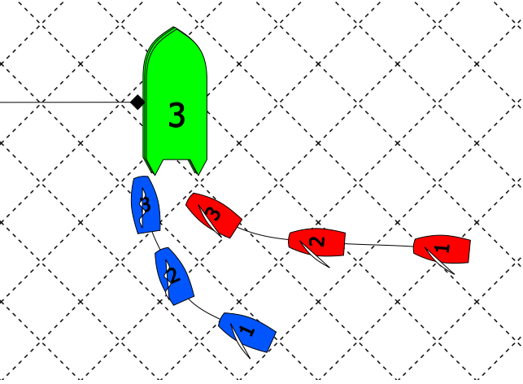
 | Aussage zu Bild 2 | (r/f) | Antwort
 | Blau hat stets Wegerecht
 | Rot hat keinen Anspruch auf Bahnmarken-Raum
 | Rot kann sich beim Luven von Blau freihalten
 | Blau darf so luven

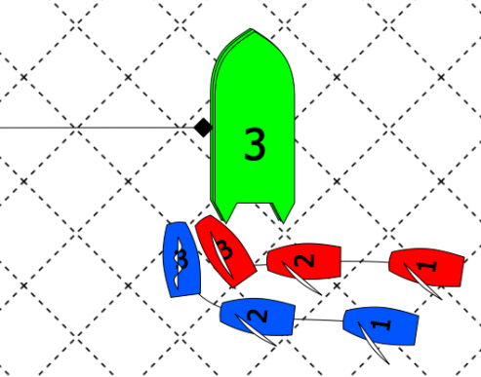
 | Aussage zu Bild 3 | (r/f) | Antwort
 | Rot kann sich beim Luven von Blau freihalten
 | Blau darf so luven

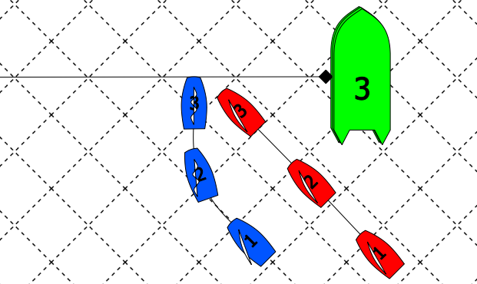
 | Aussage zu Bild 4 | (r/f) | Antwort
 | Rot kann sich beim Luven von Blau freihalten
 | Blau darf so luven

